Estadísticas
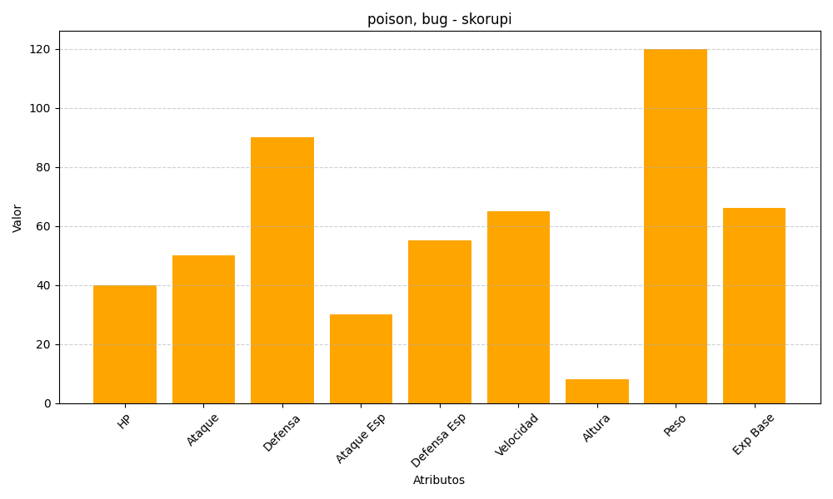
ID | Nombre | Tipo | HP | Ataque | Defensa | Ataque Especial | Defensa Especial | Velocidad | Altura | Peso | Experiencia Base
451 | skorupi | poison, bug | 40 | 50 | 90 | 30 | 55 | 65 | 8 | 120 | 66

